信用交易
融资融券市场交易数据统计(2024-08-23)

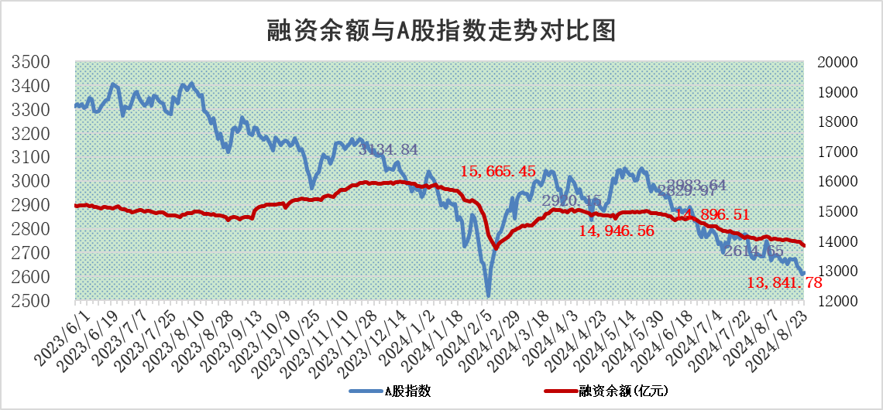
标的证券 | 融资融券余额（亿元） | 融资余额（亿元） | 融券余额（亿元） | 融资买入额（亿元） | 融资融券规模变化（亿元） | 融资余额增幅(‰) | 融券余额增幅(%)
统计数据 | 13,974.52 | 13,841.78 | 122.66 | 1,945.32 | -57.85 | -3.96 | -2.15

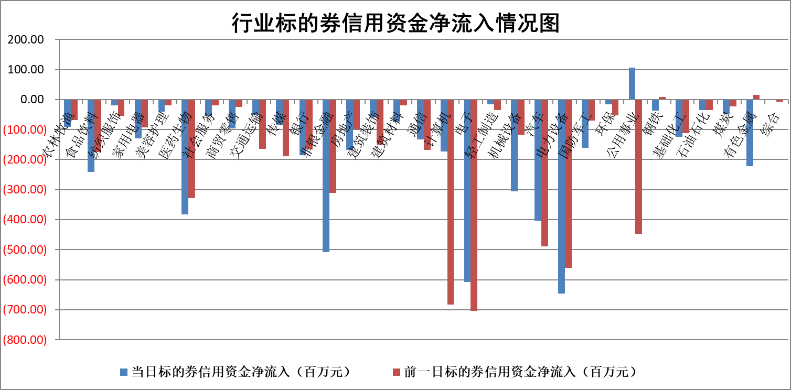

标的基金代码 | 标的基金简称 | 融资余额/市值(%) | 融资余额增幅(%) | 融资买入额/成交金额(%) | （融资余额净增额-融券余额净增额）/市值(‱) | 融券余额降幅(%) | ABS[（融资余额净增额-融券余额净增额）/市值净增额-1](%)
159902 | 华夏中小板ETF | 0.00 | 0.00 | 0.00 | 0.00 | 0.00 | 100.00
159915 | 易方达创业板ETF | 2.92 | -0.38 | 109030.19 | -1.11 | 0.25 | 100.81
159919 | 嘉实沪深300ETF | 0.65 | -0.34 | 9.68 | -0.13 | 2.91 | 100.21
159920 | 华夏恒生ETF | 36.38 | -0.11 | 3.94 | -4.05 | 0.00 | 100.00
159922 | 嘉实中证500ETF | 0.74 | -0.26 | 12.71 | 8.54 | 23.16 | 0.62
159925 | 南方沪深300ETF | 0.27 | -6.94 | 0.21 | -2.00 | 0.00 | 100.29
159928 | 消费ETF | 1.37 | 3.66 | 3.15 | 4.83 | 0.07 | 69.79
159934 | 易方达黄金ETF | 85.26 | -0.14 | 3.90 | -12.26 | 0.00 | 91.47
159939 | 全指信息技术ETF | 0.97 | 0.31 | 17.12 | 0.30 | 0.00 | 98.65
159940 | 全指金融地产ETF | 0.12 | -0.07 | 0.00 | -0.01 | 0.00 | 100.01
159995 | 半导体芯片ETF | 2.89 | -1.29 | 117.34 | -3.73 | 0.55 | 94.05
159997 | 天弘中证电子ETF | 2.38 | 0.36 | 5.67 | 0.85 | -0.25 | 105.83
159998 | 天弘中证计算机主题ETF | 1.07 | 3.62 | 0.07 | 3.73 | 0.00 | 96.75
510050 | 华夏上证50ETF | 3.36 | -0.45 | 131.36 | -1.70 | -11.90 | 101.62
510180 | 华安上证180ETF | 0.47 | -0.03 | 0.45 | 0.00 | 8.13 | 99.99
510880 | 华泰柏瑞红利ETF | 0.48 | 2.83 | 1.92 | 1.31 | 0.07 | 117.59
510900 | 易方达恒生H股ETF | 44.95 | -0.14 | 1.73 | -6.17 | 0.00 | 124.43
511010 | 5年期国债ETF | 4.25 | -0.51 | 0.03 | -2.18 | 0.00 | 114.95
511380 | 可转债及可交换债券ETF | 2.25 | -11.96 | 322.89 | -30.55 | 0.00 | 234.48
512000 | 全指证券ETF | 8.77 | -1.12 | 16.69 | -9.97 | -1.30 | 116.65
512010 | 沪深300医药卫生ETF | 6.87 | 0.25 | 50.89 | 1.71 | 0.35 | 105.55
512070 | 沪深300非银ETF | 2.64 | -3.23 | 206.26 | -8.90 | -3.04 | 103.86
512400 | 南方中证申万有色金属ETF | 1.90 | -0.95 | 1.19 | -1.78 | 0.33 | 94.93
512580 | 广发中证环保产业ETF | 1.15 | 0.62 | 0.12 | 0.71 | 0.00 | 101.98
512660 | 国泰中证军工ETF | 3.02 | -2.13 | 18.15 | -6.56 | -2.53 | 120.76
512800 | 华宝中证银行ETF | 11.01 | -1.94 | 2.61 | -19.42 | 7.37 | 123.06
512980 | 广发中证传媒ETF | 2.00 | 0.55 | 302.54 | 1.09 | 0.18 | 106.15
515030 | 华夏中证新能源汽车ETF | 3.22 | -0.98 | 4.22 | -3.11 | 1.01 | 97.00
515050 | 华夏中证5G通信主题ETF | 1.10 | -1.47 | 3.00 | -1.63 | 0.00 | 159.93
515070 | 华夏中证人工智能ETF | 3.79 | -1.44 | 3.03 | -5.54 | 0.00 | 93.06
标的股票比较指标 |  | 融资余额/流通A股市值(%) | 融资余额增幅(%) | 融资买入额/成交金额(%) | （融资余额净增额-融券余额净增额）/流通A股市值(‱) | 融券余额降幅(%) | ABS[（融资余额净增额-融券余额净增额）/流通A股市值净增额-1](%)
前十名标的个股 |  | 仁东控股 | 山西路桥 | 上海艾录 | 汇隆新材 | 美克家居 | 雷柏科技
 |  | 中研股份 | 汇隆新材 | 创力集团 | 辰奕智能 | 普元信息 | 中核科技
 |  | 雅博股份 | 诺瓦星云 | 皖仪科技 | 诺瓦星云 | 安道麦A | 本川智能
 |  | 容百科技 | 国中水务 | 包钢股份 | 山西路桥 | 百利天恒 | 邵阳液压
 |  | 纽泰格 | 中亦科技 | 罗莱生活 | 国中水务 | 好当家 | 杰普特
 |  | 齐峰新材 | 辰奕智能 | 黑芝麻 | 中亦科技 | 冠豪高新 | 汇隆新材
 |  | 南都电源 | 中国广核 | 华设集团 | 晓程科技 | 中红医疗 | 国能日新
 |  | 福星股份 | 深圳华强 | 亚钾国际 | 英唐智控 | 国电电力 | 华阳智能
 |  | 金博股份 | 海兴电力 | 苏农银行 | 创耀科技 | 恒烁股份 | 国科微
 |  | 元道通信 | 晓程科技 | 泸天化 | 天娱数科 | 东鹏饮料 | 上海家化
后十名标的个股 |  | 广汇汽车 | 广汇汽车 | 广汇汽车 | 广汇汽车 | 桂冠电力 | 濮阳惠成
 |  | 海印股份 | 美好医疗 | 国信证券 | 山外山 | 康为世纪 | 长春高新
 |  | 盛屯矿业 | 山外山 | 海印股份 | 深水海纳 | 天山股份 | 祥鑫科技
 |  | 江苏舜天 | 雷尔伟 | 盛屯矿业 | 雷柏科技 | 科美诊断 | 泰祥股份
 |  | 威创股份 | 雷柏科技 | 江苏舜天 | 显盈科技 | 华润双鹤 | 药明康德
 |  | 广电网络 | 深水海纳 | 威创股份 | 招标股份 | 广西能源 | 秋田微
 |  | 东旭光电 | 招标股份 | 广电网络 | 清研环境 | 东星医疗 | 宏盛华源
 |  | 东旭蓝天 | 浩辰软件 | 东旭光电 | 汉仪股份 | 中粮资本 | 苏农银行
 |  | 易事特 | 显盈科技 | 东旭蓝天 | 多浦乐 | 兆易创新 | 兰剑智能
 |  | 鹏都农牧 | 清研环境 | 易事特 | 康力源 | 天茂集团 | 中光防雷
说明：1.以上普通交易数据和信用交易数据皆以交易日收盘后数据为基准；2.上述标的证券总数据只计算标的证券市场总数据，不包括从标的证券中调出去标的证券数据，所以与交易所公布的总值略有不同； 3.上述行业采用申万一级行业分类；4.以上标的基金和标的个股中比较的6个指标值中：前5个（从左至右）为正向指标，值越大排名越靠前；第6个为逆向指标，值越小，排名越靠前；5.第6个指标中ABS[]表示求绝对值，其主要用于考量信用资金相对净流入对股价相对净变化的贡献程度；6.数据来源：wind，交易所。

 |  |  |  | 证券代码 | 新增融资余额 | 融资买入额 | 融资买入增幅前10
 |  | 1 | 山西路桥 | 000755 | 24726688 | 69452902 | 29%
 |  | 2 | 汇隆新材 | 301057 | 6192549 | 6798190 | 27%
 |  | 3 | 诺瓦星云 | 301589 | 19779039 | 26869965 | 18%
 |  | 4 | 国中水务 | 600187 | 36045785 | 128320122 | 13%
 |  | 5 | 中亦科技 | 301208 | 7067936 | 22392143 | 13%
 |  | 6 | 辰奕智能 | 301578 | 5848933 | 32771481 | 13%
 |  | 7 | 中国广核 | 003816 | 32989569 | 74991775 | 12%
 |  | 8 | 深圳华强 | 000062 | 38485586 | 104278953 | 12%
 |  | 9 | 海兴电力 | 603556 | 5860962 | 8093004 | 10%
 |  | 10 | 晓程科技 | 300139 | 14495571 | 34351592 | 10%

